Byt
Vymalování chodby bílou otíratelnou
Vymalování jen do výšky 1,2m, tzn. 15m2 + 3 m2 šatna

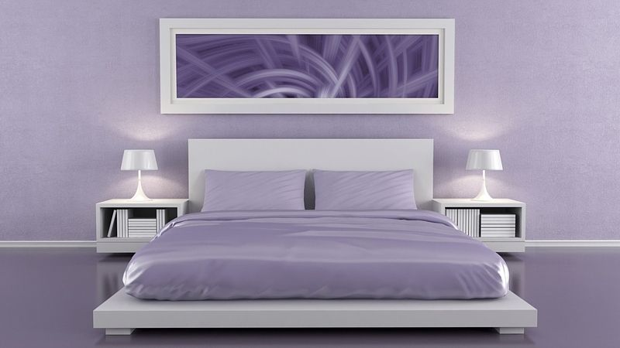

Vymalování stropu bílou!
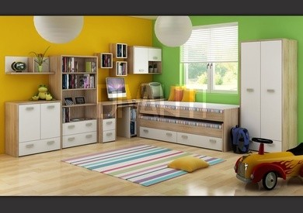
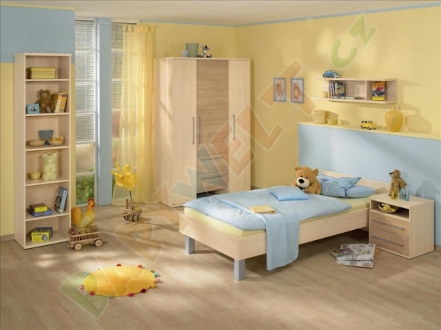
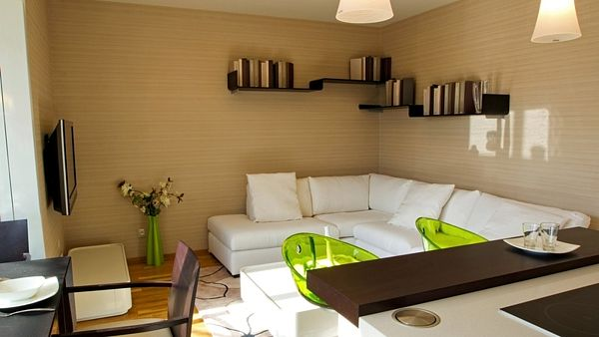

Celková plocha pro malování
Ložnice | 26
Chodba+šatna | 18
Pokoj zel/žlut plus strop | 49
Pokoj modry/žlutý | 31.5
Obyvací pokoj | 11.5
Total | 136

